Новости
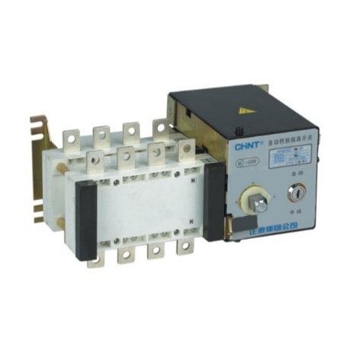
Новинки в тарифе |  |  |  |  |  |  | Изменения в файле тарифа

 | Ограничители импульсных перенапряжений NU6-IIG |  | Пластиковые боксы NEX5C | 4-х полюсные воздушные автоматические выключатели NA8G |  | Аксессуары для NA8G | На странице "Тариф 15.06.2022"
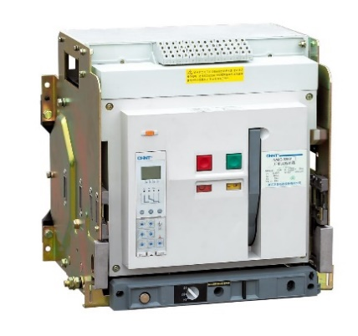
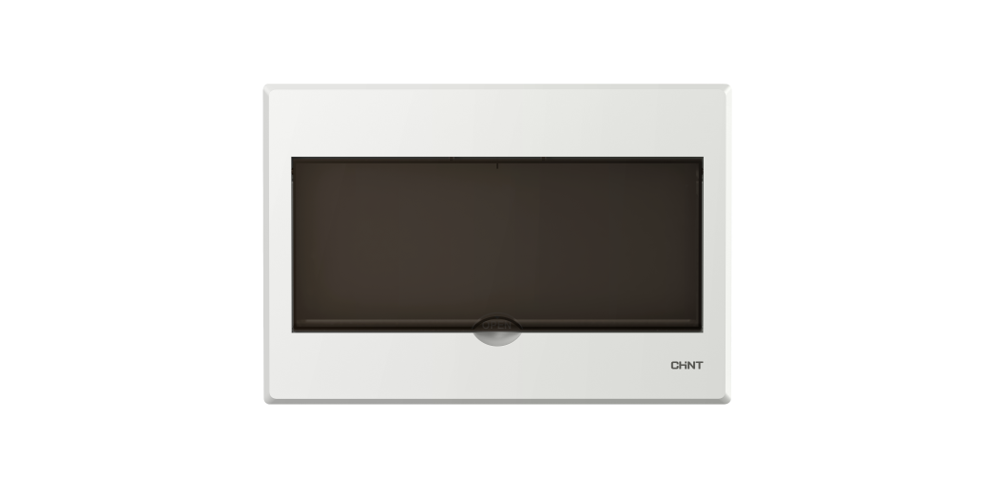
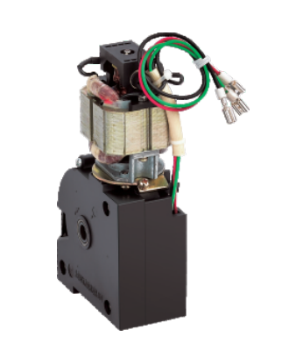
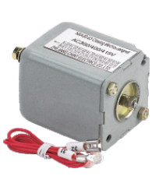
 |  |  |  |  |  |  |  | 1. Колонки с Иерархией смещены ближе к началу для удобства навигации
 |  |  |  |  |  |  |  | 2. Добавлена колонка с кодами групп для помощи участия в акциях
 |  |  |  |  |  |  |  | 3. Упрощено отобрашение цветов
 |  |  |  |  |  |  |  | 4. Порядок отображения артикулов соответствует группам
 |  |  |  |  |  |  |  | 5. Изменены уровни иерархии
 |  |  |  |  |  |  |  | 6. Номенклатура с отметкой "Выводится" пересена в отдельную вкладку "Выводится из ассортимента"

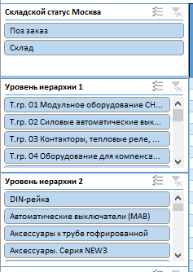
 |  |  |  |  |  |  | Введена упрощенная страница "Тариф Подбор" для быстрого поиска
 |  |  |  |  |  |  |  |  | С помощью интерактивных панелей, можно настраивать отображение необходимых групп товаров
 | Вертикальные ПВР NHRT40 | Модульные автоматические выключатели на 15кА NBP-63R |  |  | Реверсивные рубильники с электроприводом NH40 | Предохранители RT36 на 630A, 1000A и 1250А
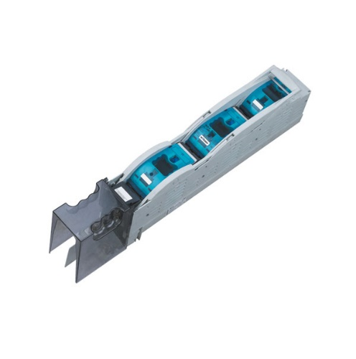
 |  |  |  |  |  |  |  |  | На странице есть возможность расчитать примерную стоимость заказа. Необходимо указать свой процент скидки "Введите свой процент скидки от тарифа" и заполнить колличество требуемого оборудования в столбце "Заказ, шт"

